1 - liczebnosc_wiek
Pierwsze rejestracje używanych samochodów osobowych sprowadzonych z zagranicy w Polsce, w latach 2025 - 2026 analizy PZPM na podstawie Centralnej Ewidencji Pojazdów

 | Sty | Lut | Mar | Kwi | Maj | Cze | Lip | Sie | Wrz | Paź | Lis | Gru | RAZEM
2025 | 69,287 | 69,649 | 77,652 | 79,122 | 72,653 | 69,240 | 78,330 | 66,914 | 73,773 | 77,057 | 59,809 | 64,074 | 857,560
2026 | 57,747 | 62,265 | 76,448 | 71,813 |  |  |  |  |  |  |  |  | 268,273
%zmiana r/r | -16.7% | -10.6% | -1.6% | -9.2% |  |  |  |  |  |  |  |  | -9.3%
Pierwsze rejestracje używanych samochodów osobowych w Polsce 2025 - 2026
 | 2025 | 2026
Sty | 69,287 | 57,747
Lut | 69,649 | 62,265
Mar | 77,652 | 76,448
Kwi | 79,122 | 71,813
Maj | 72,653
Cze | 69,240
Lip | 78,330
Sie | 66,914
Wrz | 73,773
Paź | 77,057
Lis | 59,809
Gru | 64,074
 |  |  |  |  |  |  |  |  | Struktura wieku Sty-Kwi 2026
 |  |  |  |  |  |  |  |  | Wiek | Liczba pojazdów | Udział %
 |  |  |  |  |  |  |  |  | do 4 lat | 26,846 | 10.01%
 |  |  |  |  |  |  |  |  | 5-10 lat | 90,080 | 33.58%
 |  |  |  |  |  |  |  |  | >10 lat | 151,347 | 56.42%
 |  |  |  |  |  |  |  |  | Razem | 268,273 | 100%

źródło: PZPM na podstawie CEP

2 - EURO_rodzaj_paliwa
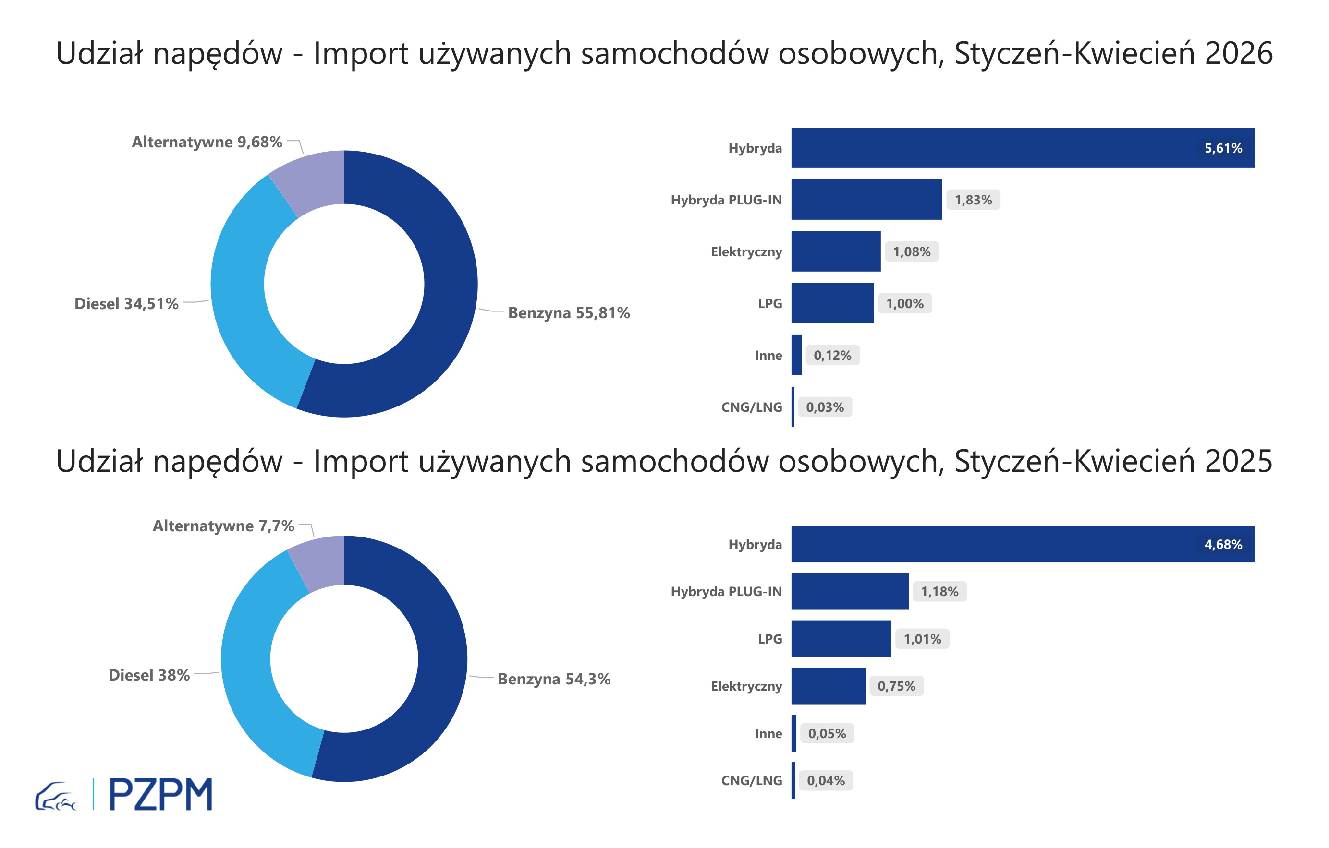

Pierwsze rejestracje używanych samochodów osobowych według rodzaju napędu
Rodzaj napędu | Styczeń-Kwiecień 2025 |  | Styczeń-Kwiecień 2026 |  | Zmiana % r/r | Zmiana udziału r/r
 | tys. szt. | udział % | tys. szt. | udział %
Benzyna | 160,6 | 54.3% | 149,7 | 55.8% | -6.7% | +1,5 pp
Diesel | 112,4 | 38.0% | 92,6 | 34.5% | -17.6% | -3,5 pp
Pozostałe | 22,8 | 7.7% | 26,0 | 9.7% | 14.0% | +2,0 pp
w tym:
Elektryczny | 2.2 | 0.7% | 2.9 | 1.1% | 31.2% | +0,3 pp
Hybryda | 13.8 | 4.7% | 15.1 | 5.6% | 8.9% | +0,9 pp
Hybryda PLUG-IN | 3.5 | 1.2% | 4.9 | 1.8% | 40.0% | +0,6 pp
LPG | 3.0 | 1.0% | 2.7 | 1.0% | -10.2% | +0,0 pp
CNG/LNG | 0.1 | 0.0% | 0.1 | 0.0% | -17.0% | +0,0 pp
Inne | 0.1 | 0.0% | 0.3 | 0.1% | 131.3% | +0,1 pp

3 - TOP_marki
Pierwsze rejestracje - używane samochody osobowe sprowadzone do Polski - TOP 10 w 2026
Pierwsze rejestracje używanych samochodów osobowych w Polsce*
Lp.** | Marka | Styczeń-Kwiecień 2025 | Styczeń-Kwiecień 2026 | Zmiana % r/r
1 | FORD | 27,709 | 24,874 | -10.2%
2 | VOLKSWAGEN | 28,289 | 24,607 | -13.0%
3 | OPEL | 25,906 | 23,491 | -9.3%
4 | AUDI | 22,241 | 19,118 | -14.0%
5 | BMW | 18,508 | 16,670 | -9.9%
6 | MERCEDES-BENZ | 14,920 | 14,284 | -4.3%
7 | HYUNDAI | 13,721 | 13,510 | -1.5%
8 | PEUGEOT | 14,366 | 13,055 | -9.1%
9 | RENAULT | 12,953 | 11,521 | -11.1%
10 | KIA | 10,584 | 9,943 | -6.1%
* źródło: PZPM na podstawie danych CEP
** kolejność wg rejestracji w 2026 roku

